Estadísticas
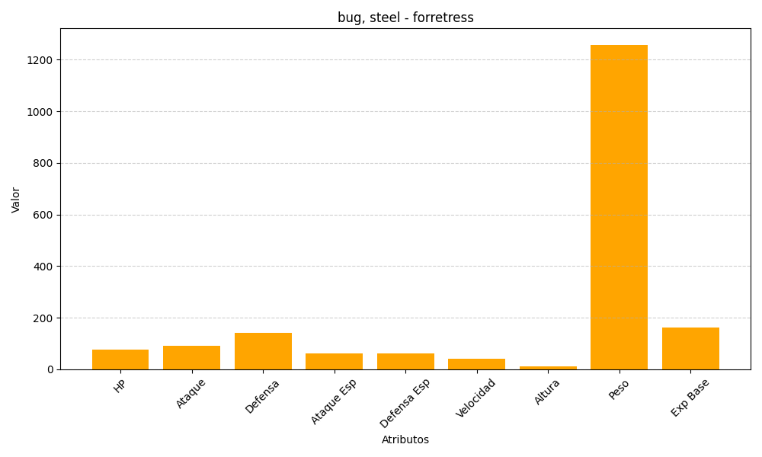
ID | Nombre | Tipo | HP | Ataque | Defensa | Ataque Especial | Defensa Especial | Velocidad | Altura | Peso | Experiencia Base
205 | forretress | bug, steel | 75 | 90 | 140 | 60 | 60 | 40 | 12 | 1258 | 163

